Sheet1
Create env anaconda gặp lỗi này

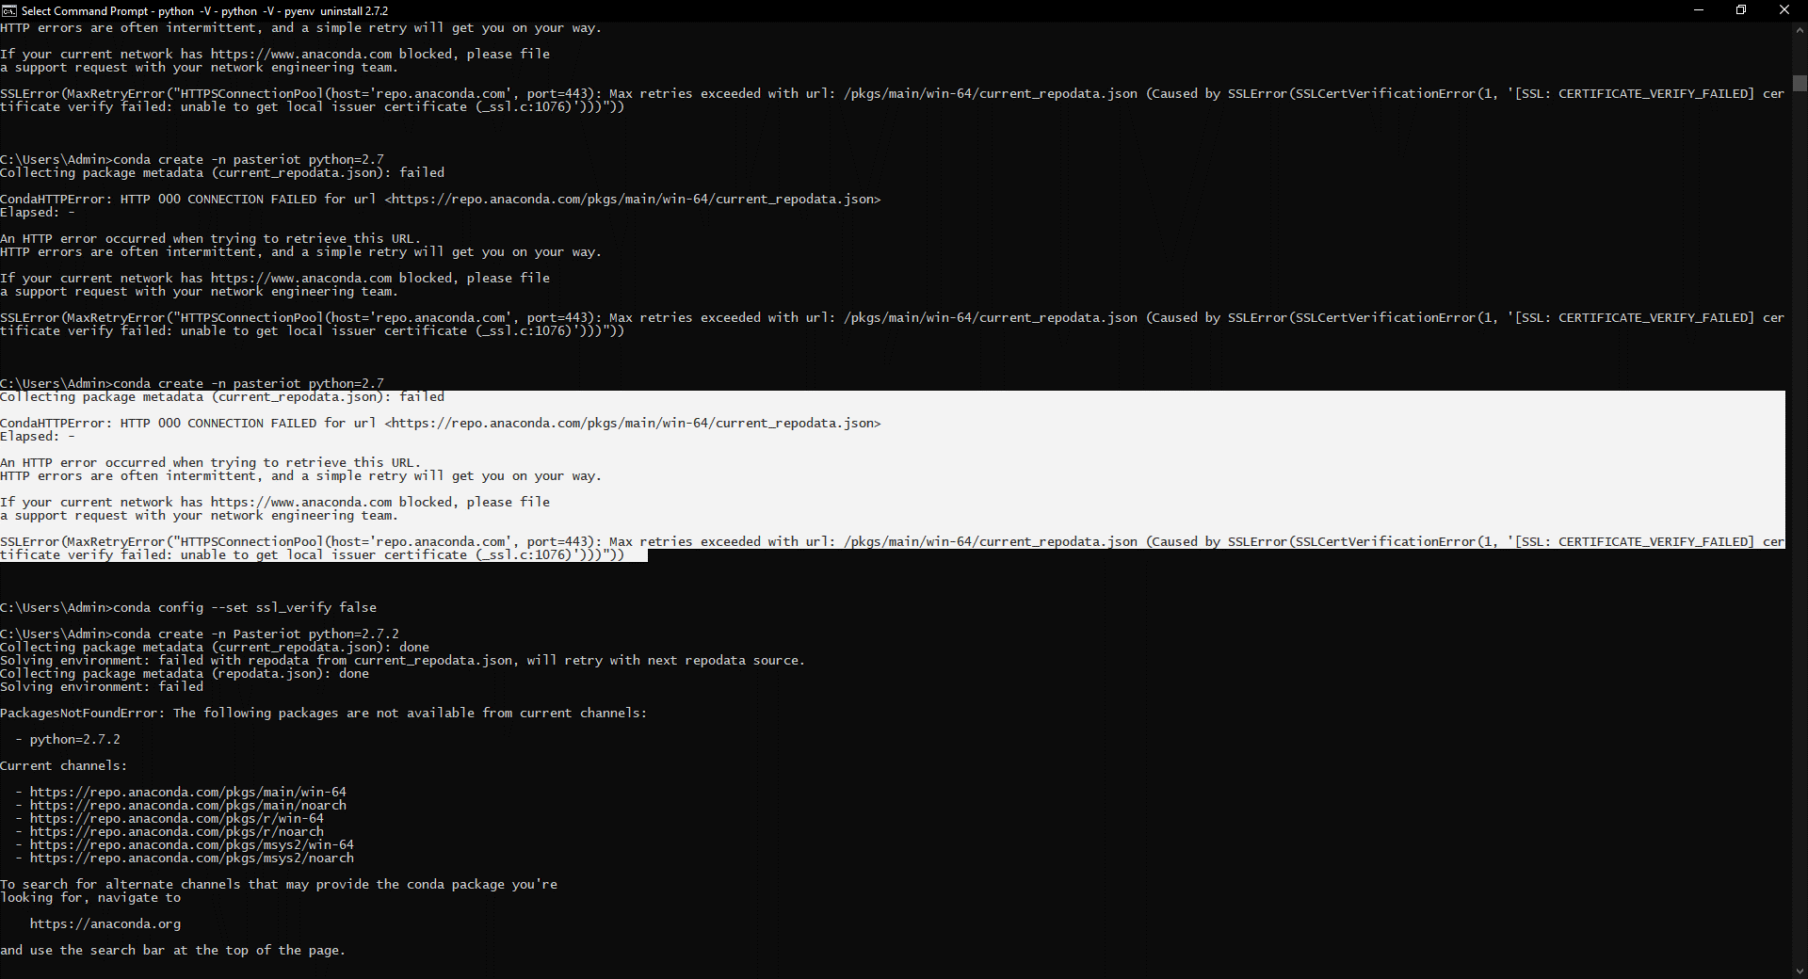

thì chạy lệnh conda config --set ssl_verify false

